التعليمات Instructions
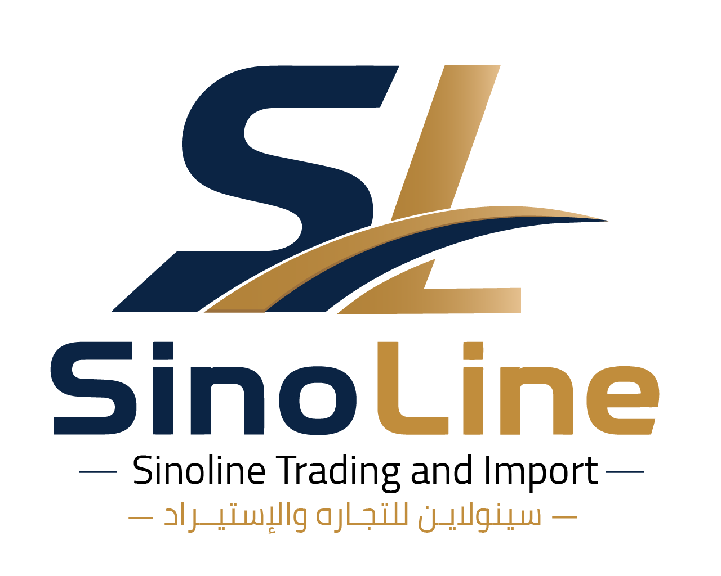
 |  | دليل تعبئة نموذج طلب تسعير الشحن

 |  | SHIPPING QUOTATION FORM — COMPLETION GUIDE
 |  | www.sinoline.sa | info@sinoline.sa | Saudi +966 53 048 0177 | China +86 156 2600 1351

طريقة الاستخدام | How to use

1 | حمّل الملف Download |  | يحمل العميل الملف من موقع SinoLine. The customer downloads this file from SinoLine’s website.

2 | أرسله للمصنع Send to factory |  | يرسل العميل النموذج للمصنع أو المورّد. Send the form to the factory or supplier.

3 | تعبئة البيانات Complete data |  | يعبئ المصنع بيانات التعبئة الفعلية لكل منتج. The factory enters final packed cargo details for every item.

4 | مراجعة العميل Review |  | يراجع العميل المنتجات والأوزان والأبعاد والمواد الخاصة. Review product descriptions, weights, dimensions, and special cargo.

5 | إرسال النموذج Submit |  | يرفع العميل الملف في صفحة طلب سعر الشحن أو يرسله إلى SinoLine. Upload it on the shipping quote page or send it to SinoLine.

6 | استلام السعر Receive quote |  | يراجع فريق SinoLine البيانات ويقدم خيارات الشحن المناسبة. SinoLine reviews the data and provides suitable shipping options.

بيانات لا بد من مراجعتها قبل الإرسال | Required final checks

✓ | اسم المنتج ووصفه |  | Product name & description
✓ | عدد الكراتين والكمية |  | Quantity & cartons
✓ | الوزن الإجمالي والصافي |  | Gross & net weight
✓ | أبعاد الكرتون بعد التعبئة |  | Final packed carton dimensions
✓ | وجود علامة أو شعار |  | Brand or logo
✓ | بطارية أو سائل أو بودرة أو مغناطيس |  | Battery, liquid, powder, or magnet
✓ | رمز HS والقيمة المصرّح بها |  | HS code & declared value

مهم: لا تُخفِ أي بطارية أو سائل أو مادة كيميائية أو مادة ذات قيود نقل. الإفصاح الصحيح يحمي الشحنة ويمنع التأخير أو رفضها. Important: Always disclose batteries, liquids, chemicals, magnets, or restricted cargo. Accurate disclosure prevents delays and shipment rejection.

